Blad1
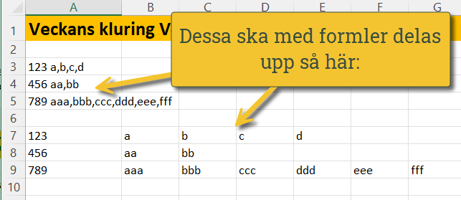
Veckans kluring 2023v42 och också 2026v16

Uppgiften här: Delar upp A3:A5 med hjälp av formler enligt bilden jag lagt in när nedan. Märk väl att det kan vara olika antal kolumner som ska komma ut av det som är uppdelat med kommatecken.
Ha så kul - facit kommer nästa vecka! 😀😀😀
123 a,b,c,d
456 aa,bb
789 aaa,bbb,ccc,ddd,eee,fff

Om filen


